Figuur 2.1
Loondoorbetaling tijdens eerste twee ziektejaren | 2011 | 2012 | 2013 | 2014 | 2015
< 170% | 1 | 2 | 2 | 2 | 2
170% | 50 | 47 | 19 | 17 | 16
> 170%, mits deels werkhervatting | / | / | 29 | 20 | 21
> 170%, mits re-integratievoorwaarden voldaan | 31 | 32 | 28 | 38 | 39
> 170%, ongeclausuleerd | 18 | 19 | 23 | 23 | 23

Figuur 2.1
Hoogte loondoorbetaling werknemers , 2015
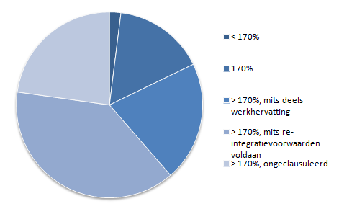

Bron: SZW, cao-rapportage 2016

Figuur 4.1
 | 2010 | 11 | 12 | 13 | 14 | 15 | 16 | 17 | 18 | 19 | 20 | 30 | 40
Volume (in lopende uitkeringen) a
IVA | 28.2 | 36 | 42.9 | 51.5 | 61.3 | 71.8 | 82.2 | 91.9 | 101.6 | 112 | 122.2 | 200.1 | 228.3
WGA 35-80 | 21.5 | 28.6 | 34.3 | 39.6 | 43.9 | 48.1 | 51.5 | 54.1 | 56.7 | 59.7 | 62.1 | 80.1 | 84.2
WGA 80-100 | 60.4 | 73.8 | 84.6 | 95.4 | 104.4 | 113.5 | 120.9 | 127.9 | 134.1 | 140.3 | 146.1 | 182 | 192
WAO | 486.3 | 443.9 | 406.2 | 373.1 | 343 | 315.2 | 291.5 | 269.2 | 247.7 | 229.8 | 212.6 | 85.1 | 20.4
Totaal | 596.4 | 582.3 | 568 | 559.6 | 552.6 | 548.6 | 546.1 | 543.1 | 540.1 | 541.8 | 543 | 547.3 | 524.9

Figuur 4.1
Aantal uitkeringsgerechtigden in de WAO en WIA (x 1.000 personen)
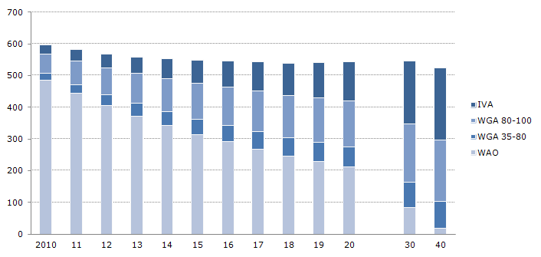

Bron: raming SZW

Figuur 4.2
 | 2010 | 11 | 12 | 13 | 14 | 15 | 16 | 17 | 18 | 19 | 20 | 30 | 40
Uitgaven (in mln. euro) b
IVA | 474 | 631 | 789 | 964 | 1,171 | 1,408 | 1,682 | 1,925 | 2,171 | 2,430 | 2,701 | 4,018 | 4,593
WGA | 1,125 | 1,461 | 1,639 | 1,981 | 2,210 | 2,411 | 2,652 | 2,799 | 2,940 | 3,081 | 3,217 | 3,803 | 3,977
WAO | 7,466 | 6,930 | 6,294 | 5,827 | 5,387 | 4,976 | 4,711 | 4,368 | 4,055 | 3,782 | 3,530 | 1,218 | 290
Totaal | 9065 | 9022 | 8722 | 8772 | 8768 | 8795 | 9045 | 9092 | 9166 | 9293 | 9448 | 9039 | 8860

Figuur 4.2
Uitgaven arbeidsongeschiktheidsuitkeringen (mld euro)
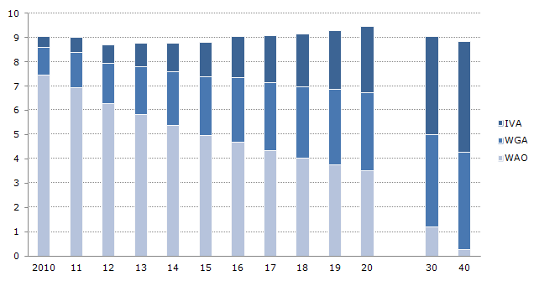

De taakstelling van 150 miljoen uit het sociaal akkoord om het beroep op de WIA verminderen is niet verwerkt in deze raming. Sociale partners hebben de opdracht om met maatregelen te komen om deze taakstelling in te vullen (Tweede Kamer, 32716, nr. 23).
Bron: raming SZW.

Figuur 4.3
 |  | Pensioen/overleden | 35-min | WGA 35-80 | WGA 80-100 | IVA
Claimbeslissing 2010
35-min | Wn | 8.05 | 71.65 | 4.20 | 8.58 | 7.51
 | Vn | 5.84 | 77.57 | 3.06 | 10.56 | 2.98
35-80 | Wn | 11.33 | 14.27 | 45.35 | 14.17 | 14.89
 | Vn | 10.86 | 11.58 | 48.87 | 21.82 | 6.86
80-100 | Wn | 10.87 | 12.42 | 5.52 | 44.73 | 26.46
 | Vn | 8.81 | 9.61 | 3.20 | 68.49 | 9.89
IVA | Wn | 40.32 | 2.30 | 0.32 | 0.44 | 56.62
 | Vn | 37.93 | 2.21 | 0.23 | 1.51 | 58.12

Figuur 4.3
Status van instroomcohort 2010 in 2015 (procenten)
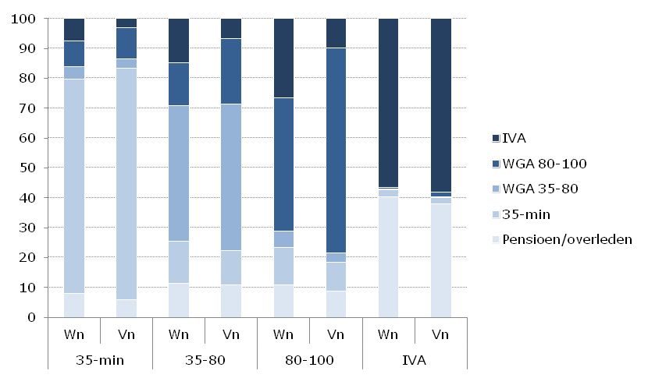

Wn is voormalig werknemer; Vn is voormalig vangnetter
Bron: Databestand UWV en CBS

35-min |  | 35-80 |  | 80-100 |  | IVA
Wn | Vn | Wn | Vn | Wn | Vn | Wn | Vn

Figuur 4.4
 |  | 2008 | 2009 | 2010 | 2011 | 2012 | 2013 | 2014 | 2015
35-min | Wn | 70 | 67 | 66 | 66 | 63 | 61 | 60 | 59
 | Vn | 27 | 27 | 27 | 29 | 29 | 26 | 27 | 29
35-80 | Wn | 68 | 67 | 66 | 66 | 62 | 59 | 58 | 58
 | Vn | 28 | 27 | 25 | 25 | 24 | 23 | 24 | 26
80-100 | Wn | 28 | 25 | 22 | 20 | 17 | 15 | 13 | 13
 | Vn | 8 | 8 | 7 | 7 | 6 | 5 | 5 | 5

Figuur 4.4
Participatiegraad WIA-groepen, 2008-2015 (procenten)
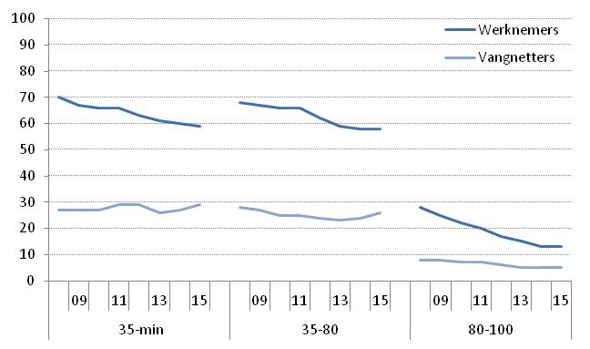

Gegevens betreffen alleen participatie in de vorm van een baan als werknemer.
Bron: UWV Monitor Arbeidsmarktparticipatie 2016

Figuur 5.1
Diagnose bij WIA-claimbeoordeling
IVA
Makkelijk objectiveerbaar | 87.84
Moeilijk objectiveerbaar | 12.16
onbekend | 10.14

WGA
Makkelijk objectiveerbaar | 51.66
Moeilijk objectiveerbaar | 48.34
onbekend | 14.79

WIA 35-min
Makkelijk objectiveerbaar | 44.91
Moeilijk objectiveerbaar | 55.09
onbekend | 4.20

Figuur 5.3
Objectiveerbaarheid van aandoeningen en de mate waarin ze leiden tot arbeidsongeschiktheid (percentage).
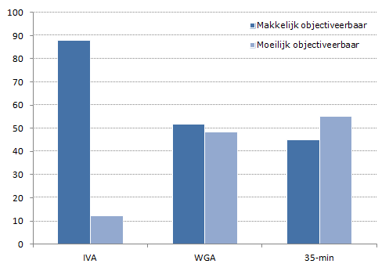

Cijfers hebben betrekking op WIA-claimbeoordelingen van zieke WW’ers tot en met april 2016. De meest recente cohorten hebben derhalve ook een eerstejaarsbeoordeling ZW gehad. De figuur heeft uitsluitend betrekking op de WIA-claimbeoordelingen.
Bron: UWV.

Figuur 5.2
duur tot max (maanden) | 38 | 37 | 36 | 35 | 34 | 33 | 32 | 31 | 30 | 29 | 28 | 27 | 26 | 25 | 24 | 23 | 22 | 21 | 20 | 19 | 18 | 17 | 16 | 15 | 14 | 13 | 12 | 11 | 10 | 9 | 8 | 7 | 6 | 5 | 4 | 3 | 2 | 1
t/m 3 maanden |  |  |  |  |  |  |  |  |  |  |  |  |  |  |  |  |  |  |  |  |  |  |  |  |  |  |  |  |  |  |  |  |  |  |  | 1.28 | 1.70 | 2.39
4-6 maanden |  |  |  |  |  |  |  |  |  |  |  |  |  |  |  |  |  |  |  |  |  |  |  |  |  |  |  |  |  |  |  |  | 0.86 | 1.01 | 1.01 | 1.51 | 1.86 | 2.20
7-12 maanden |  |  |  |  |  |  |  |  |  |  |  |  |  |  |  |  |  |  |  |  |  |  |  |  |  |  | 0.97 | 1.17 | 1.31 | 1.47 | 1.49 | 1.51 | 1.67 | 1.80 | 1.84 | 1.78 | 2.12 | 2.57
13-24 maanden |  |  |  |  |  |  |  |  |  |  |  |  |  |  | 1.25 | 1.45 | 1.49 | 1.69 | 1.68 | 1.68 | 1.71 | 1.70 | 1.71 | 1.65 | 1.66 | 1.65 | 1.74 | 1.80 | 1.84 | 1.74 | 1.77 | 1.76 | 1.69 | 1.79 | 1.87 | 1.97 | 2.17 | 2.68
25+ maanden | 1.61 | 1.58 | 1.68 | 1.86 | 1.80 | 1.77 | 1.71 | 1.63 | 1.61 | 1.60 | 1.61 | 1.60 | 1.58 | 1.58 | 1.59 | 1.59 | 1.55 | 1.48 | 1.45 | 1.45 | 1.45 | 1.42 | 1.38 | 1.39 | 1.37 | 1.29 | 1.29 | 1.32 | 1.24 | 1.25 | 1.35 | 1.33 | 1.32 | 1.42 | 1.47 | 1.49 | 1.70 | 2.20

Figuur 5.1
Ziekmeldfrequentie versus de resterende tijd tot het bereiken van de maximale WW-duur (percentage van de WW-gerechtigden per maand)
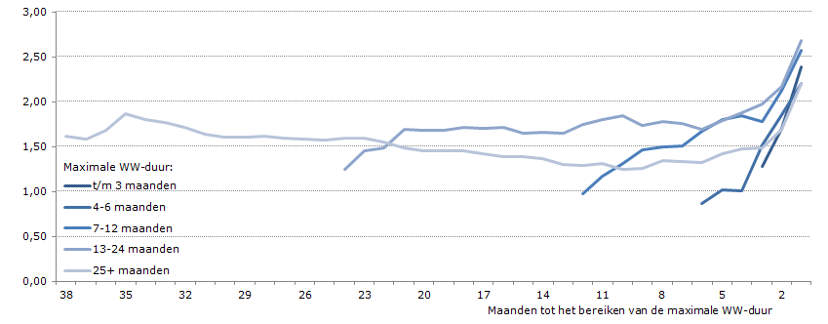

WW’ers zijn uitgesplitst naar maximale WW-duur-klasse: tot en met 3 maanden, 4 t/m 6, 7 t/m 12, 13 t/m 24 maanden, en meer dan 24 maanden. Er is gekeken of de stijging van de ziekmeldfrequentie een noemereffect is doordat gezonde personen de WW verlaten vlak voor het bereiken van de maximale duur; dit lijkt niet het geval.
Bron: UWV

Figuur 5.3
Eerste helft WW | Laatste maand WW | 1-na-laatste maand | 3-na-laatste maand | 5-na-laatste maand
100.00 | 100.00 | 100.00 | 100.00 | 100.00
58.57 | 79.04 | 71.84 | 63.84 | 61.99
47.30 | 66.36 | 61.37 | 52.85 | 50.38
39.53 | 58.45 | 54.41 | 46.12 | 43.47
35.38 | 52.72 | 49.03 | 42.45 | 39.70
32.31 | 47.82 | 45.32 | 39.35 | 36.58
29.77 | 44.16 | 40.97 | 36.43 | 32.79
27.46 | 40.96 | 38.17 | 33.53 | 29.92
25.75 | 38.05 | 35.64 | 31.58 | 27.84
24.06 | 35.66 | 33.76 | 29.66 | 25.82
22.47 | 33.75 | 31.84 | 27.86 | 24.62
20.93 | 32.00 | 29.77 | 26.50 | 22.84
19.45 | 29.95 | 27.86 | 25.08 | 21.64
18.38 | 28.31 | 26.28 | 23.57 | 20.49
14.97 | 21.15 | 20.04 | 18.52 | 16.39
14.25 | 20.18 | 19.25 | 17.46 | 15.16
13.72 | 19.19 | 18.25 | 16.87 | 14.48
13.13 | 18.38 | 17.58 | 16.40 | 13.91
12.51 | 17.73 | 16.91 | 15.63 | 13.44
11.97 | 17.09 | 16.27 | 14.95 | 12.84
11.53 | 16.47 | 15.69 | 14.09 | 12.49
11.13 | 15.80 | 15.18 | 13.44 | 12.02
10.80 | 15.34 | 14.84 | 13.21 | 11.75
10.52 | 14.80 | 14.29 | 12.82 | 11.39
5.87 | 8.93 | 8.85 | 8.01 | 6.53

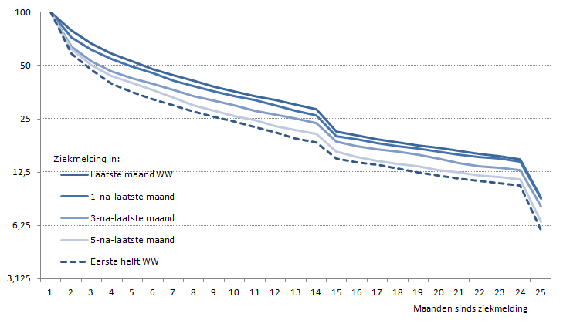
Figuur 5.2
Ziekteverloop van WW’ers voor verschillende ziekmeldmomenten ten opzichte van het einde van hun maximale WW-duur (fractie die nog ziek is)

Degenen die zich kort voor het bereiken van hun maximale WW-duur ziekmelden, herstellen langzamer en stromen vaker in in de WIA (maand 25).
Een deel van de WW’ers heeft te maken gekregen met de eerstejaarsbeoordeling ZW, te zien aan de hogere uitstroom in de 14e maand.
NB: logaritmische schaal, de afstand tussen twee streepjes is een factor 2 verschil in de kans om nog steeds ziek te zijn.
Bron: UWV

Figuur 5.4
totaal | 170 | %totaal | std dev | 80-99 | 35-80 | 35-min
3x3 (huidig) | 7 | 4.1 | 1.6 | 4.1 | 0.0 | 0.0
9 totaal | 30 | 17.6 | 3.2 | 4.8 | 4.3 | 8.5
2x3 | 36 | 21.2 | 3.5 | 5.0 | 5.4 | 10.8
6 totaal | 48 | 28.2 | 4.1 | 5.3 | 7.7 | 15.3
1x3 | 66 | 38.8 | 4.8 | 5.7 | 11.0 | 22.1

Figuur 5.4
Het aandeel WGA 80-100 dat voldoet aan alternatieve functie-criteria (in procenten)
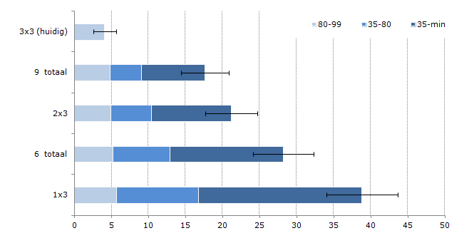

Noot: bij claimbeoordeling, exclusief medisch geen benutbare mogelijkheden (circa 30%).
Bron: UWV

